MATRIZ EPP - COVID 19
TIPO DE RIESGO SEGÚN CIRCULAR 017-019 (DIRECTA, INDIRECTA, INTERMEDIA) | FUENTE EXPOSICION | IMAGEN EPP | NOMBRE EPP | DESCRIPCION DE EPP | PERIODICIDAD DE ENTREGA | CANTIDAD | NORMA APLICABLE | OBSERVACIONES
INDIRECTA | Contacto frecuente y/o cercano con usuarios que visitan las oficinas de servicio al usuario y que pueden estar infectados o sospecha para covid-19 o hayan viajado a lugares donde exista transmisión generalizada del virus. | 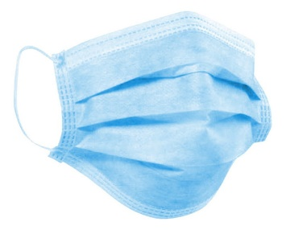 | Tapabocas convencional o desechable | Compuesto de 2 capas de tela no tejida y una capa intermedia y 3 pliegues para mayor cobertura facial, el cuerpo del tapabocas funciona como sistema de proteccion frente a fluidos, cuenta con 2 elasticos de sujecion con el fin de sostener de forma segura, el dispositivo a la cara del usuario | DIARIO La entrega de los elementos se realizará cuando el personal se encuentre realizando sus laborales presencialmente y esté expuesto al riesgo (no aplica trabajo en casa) | 3 Tapabocas | Circular 17 -2020 | Inicialmente la periodicidad de entrega se hace diaria, en caso de requerirse cambio el mismo día, se realizara por: Contaminado Humedo Contacto por usuario con sintomas respiratorios.
 |  | 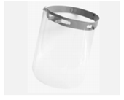 | Careta de protección facial | Protector facial en PET de 0.7 mm, soportes en polipropileno y propileno ajustables, 22 cts. de largo y 17 cts. de ancho. Reutilizable. | La entrega del elemento se realizará cuando el personal se encuentre realizando sus laborales presencialmente y esté expuesto al riesgo. Cambio por desgaste del elemento. | 1 Careta | Circular 17 -2020 | Se requiere que el personal haga uso de la careta de protección durante la realización de las labores de línea de frente servicio al usuario, es responsabilidad del trabajador realizar la limpieza y la desinfección de las mismas.
DIRECTA | Los trabajadores de la salud pueden ser aquellos que presten sus servicios en: Hospitalización, personal de laboratorio clínico que tome y/o procese muestras de laboratorio, urgencias unidad de cuidados intensivos, unidades de cuidado intermedio, salas de cirugía, servicios de consulta externa, personal de apoyo, personal administrativo, aseo, alimentación y vigilancia del sector salud con riesgo de exposición directa con casos sospechosos o confirmado de Covid-19.(Circular 0029) |  | Tapabocas convencional o desechable | Compuesto de 2 capas de tela no tejida y una capa intermedia y 3 pliegues para mayor cobertura facial, el cuerpo del tapabocas funciona como sistema de protección frente a fluidos, cuenta con 2 elásticos de sujeción con el fin de sostener de forma segura, el dispositivo a la cara del usuario | MENSUAL La entrega de los elementos se realizará cuando el personal se encuentre realizando sus laborales presencialmente y esté expuesto al riesgo (no aplica trabajo en casa) | 20 | Circular 17 -2020 | Se realiza entrega de 20 tapabocas convencionales, es obligaciones del trabajador dar el cuidado al mismo y evitar que sean una fuente de contaminación, por ejemplo, dejándolos sobre superficies del entorno una vez que han sido retirados.
 |  | 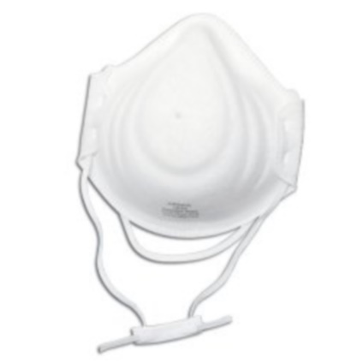 | N -95 | • Calificación N95 aprobada por NIOSH • Clip de nariz incrustado ajustable • Estilo de pliegue plano vertical • Diademas con grapas • Válvula de exhalación Cool Flow™ • Embalado individualmente | MENSUAL La entrega de los elementos se realizará cuando el personal se encuentre realizando sus laborales presencialmente y esté expuesto al riesgo en zonas de alto riesgo de infección en ambiente hospitalario. (no aplica trabajo en casa) | 4 | Circular 17 -2020 | Se realiza entrega 1 tapabocas N-95, es obligaciones del trabajador dar el cuidado al mismo y evitar que sean una fuente de contaminación, por ejemplo, dejándolos sobre superficies del entorno una vez que han sido retirados.
 |  |  | Guantes Quirúrgicos | Fabricado con látex natural de color blanco, de primera calidad, su interior ligeramente empolvado, absorbible, se adapta perfectamente a la mano, son desechables por lo tanto se deben desechar luego de su uso. | DIARIO La entrega de los elementos se realizará cuando el personal se encuentre realizando sus laborales presencialmente y esté expuesto al riesgo | 3 | Circular 17 -2020 | Revise que los guantes no se encuentren rotos para evitar filtraciones de secreciones u otro elemento que pueda favorecer el contagio. En caso de ruptura, realice el cambio. No permita que las manos estén descubiertas
 |  |  | Gafas de Protección | Para la protección de los ojos, se sugiere el uso de gafas de montura universal con protección lateral, para evitar el contacto de la conjuntiva con superficies contaminadas, por ejemplo: contacto con manos o guantes. | La entrega de los elementos se realizará cuando el personal se encuentre realizando sus laborales presencialmente y esté expuesto al riesgo. Cambio por desgaste del elemento. No aplica para personal atención usuario en IPS | 1 | Circular 17 -2020 | Se requiere que el personal cuando requiera ir a la IPS, haga uso de las gafas de protección, es responsabilidad del trabajador realizar la limpieza y la desinfección de las mismas.
 |  | 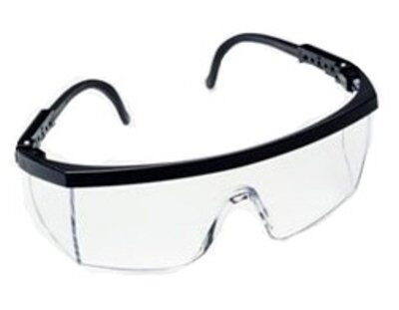 | Bata Antifluido | Bata blanca antifluido repele líquidos y factores ambientales gracias a su tratamiento | Cambio por desgaste del elemento. No aplica para personal atención usuario en IPS | 2 | Circular 17 -2020 | Se requiere cuando el personal se encuentre en un ambiente hospitalario.
INTERMEDIA | Personal que realiza labores administrativas que pudieran tener contacto o exposición con casos sospechosos confirmado en un ambiente laboral en el cual se puede generar transmisión de una persona a otra por su cercanía. |  | Tapabocas convencional o desechable | Compuesto de 2 capas de tela no tejida y una capa intermedia y 3 pliegues para mayor cobertura facial, el cuerpo del tapabocas funciona como sistema de protección frente a fluidos, cuenta con 2 elásticos de sujeción con el fin de sostener de forma segura, el dispositivo a la cara del usuario | Diario | 3 | Circular 17 -2020 | Inicialmente la periodicidad de entrega se hace diaria, en caso de requerirse cambio el mismo día, se realizará por: Contaminado Húmedo Contacto por usuario con síntomas respiratorios.
Historial de cambios: De acuerdo a direccionamiento del ministerio de salud y gerencia de EPS famisanar, a partir de enero de 2021 se elimina la entrega de guantes como elementos de protección personal para los colaboradores clasificados como exposición indirecta (atención a usuarios), en caso de requerir guantes para algún trabajo diferente, se hará la entrega del elemento. Se incluye en matriz de elementos la entrega de tapabocas convencionales para el personal de exposición directa (médicos y enfermeras auditores) lo anterior, el personal durante la jornada laboral debe visistar diferentes EPS, lo cual le permite alternar el uso del tapabocas covencional con el protector respiratorio N95 cuando se encuentren en ambientes intrahospitalario.

